Feuil3
Phase d'initialisation |  |  |  |  |  | durée heure
Recueil des besoins | Collecter les informations | Présentation entreprise | infos du dirigeant | colllecte infos | 1 | 0.5
Recueil des besoins |  |  | infos de entreprise |  |  | 0.5
Recueil des besoins |  |  | infos du processus projets + montrer moyens |  |  | 4

Recueil des besoins |  | Les exigences | Définir les exigences |  |  | 1
Recueil des besoins |  |  | Définir les exigences |  |  | 1
Etude de faisabilité

 | Analyse | Benchmark - SWOT | Relever les principales agences de localisation proche et de même importance |  |  | 7
 |  |  | Diagram SWOT |  |  | 1

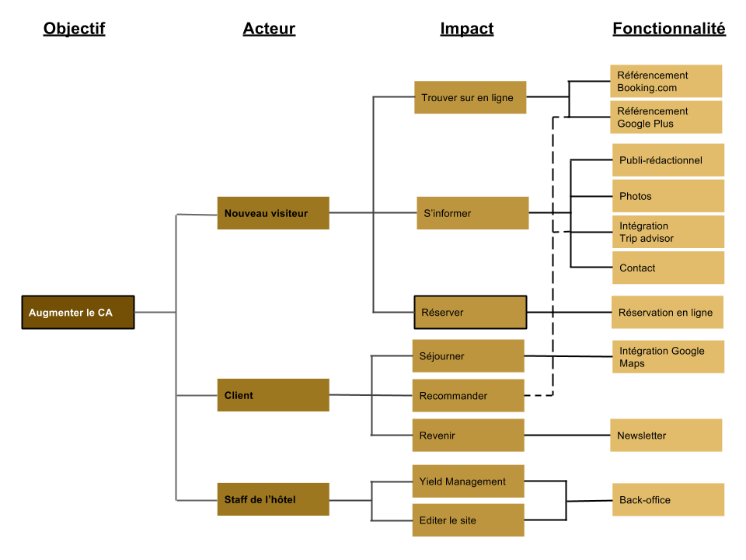
Cadrage |  | CdC | Mise en place suivi documentaire |  | 3.5714285714 | 1
Cadrage |  | CdC | Cadre du Projet | Présentation entr |  | 1
Cadrage |  | CdC | Cadre du Projet | Contexte |  | 2
Cadrage |  | CdC | Cadre du Projet | Résumé Projet / sujet |  | 1
Cadrage |  | CdC | Cadre du Projet | Contrainte |  | 1
Cadrage |  | CdC | Cadre du Projet | Enjeux et Objectifs |  | 2
Cadrage |  | CdC | Cadre du Projet | Présentation de équipe |  | 1
Cadrage |  | CdC | Cadre du Projet | Livrables principaux |  | 2
Cadrage |  | CdC | Cadre du Projet | Planning prévisionnel |  | 14
 |  | CdC | Benchmark | collecte infos |  | 5
 |  | CdC | Benchmark | Rang/Forces/faiblesse |  | 2
 |  | CdC | Consideration marketing | Cible principale User/storie |  | 3
 |  | CdC | Consideration marketing | Analyse sur la cible et les besoins de cible |  | 4
 |  | CdC | Consideration marketing | Référencement |  | 4 | https://checklists.opquast.com/fr/assurance-qualite-web/
 |  | CdC | Conception Graphique | Brief créatif respect de la charte graphique si gardée |  | 0 |  | Fonctionnalité | Contrainte(s) associée(s) |  |  | Fonctionnalité | Contrainte(s) associée(s)
 |  | CdC | Conception Graphique | Aperçu charte graphique |  | 2 |  | Gestion des contenus | Restrictions en fonction de rôles |  |  | Réservation en ligne | Filtres
 |  | CdC | Conception Graphique | Photos/image (site vitrine) Cf Maquettes graphiques pour dim exacte et idéales des photos de chq template de pge |  | 2 |  | Gestion des prix | Système de paiement |  |  | Formulaire de contact | Anti-spam
 |  | CdC | Spec fonctionnelles | Périmètre fonctionnel graphe(Objectif/Acteur/Impact/fonctionalité) |  | 3 |  | Gestion des réservations | Vue en temps réel de l’occupation de l’hôtel |  |  | Galerie de photo | Contrôlable
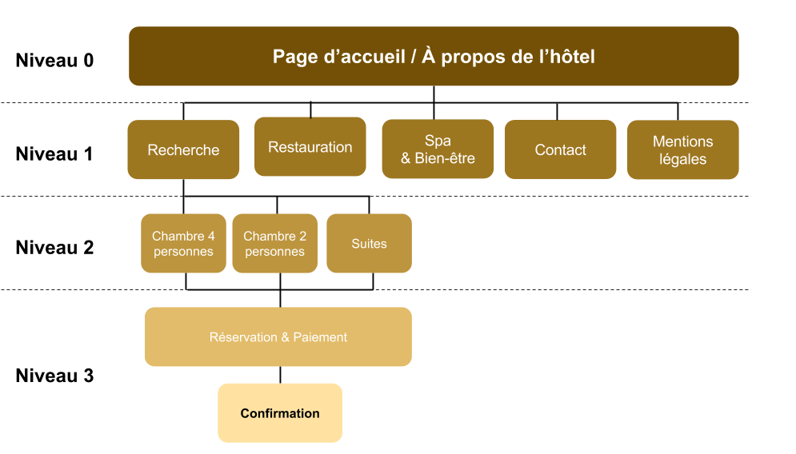
 |  | CdC | Spec fonctionnelles | Front office/interface visuel |  | 2 |  |  |  |  |  | Inscription newsletter | Pas de contrainte particulière
 |  | CdC | Spec fonctionnelles | Back office |  | 2 |  |  |  |  |  | Changement de langue | Toujours présent à l’écran
 |  | CdC | Spec fonctionnelles | Arborescence site/appli |  | 2 |  |  |  |  |  | Google Maps | Pas de contrainte particulière
 |  | CdC | Spec fonctionnelles | Aperçu contenu Zoning/Wireframe |  | 7 |  |  |  |  |  | Galerie de photo | Contrôlable
 |  | CdC | Spec Technique | Choix tech besoins/contraintes/solutions si besoin un score card indiquer les module et intégrations à application |  | 2 |  |  |  |  |  | Inscription newsletter | Pas de contrainte particulière
 |  | CdC | Spec Technique | Nom de domaine et hébergement, install... indiquer qui renouvelle serveur… |  | 4 |  |  |  |  |  | Changement de langue | Toujours présent à l’écran
 |  | CdC | Spec Technique | indiquer adresses mail |  | 1 |  |  |  |  |  | Google Maps | Pas de contrainte particulière
 |  | CdC | Spec Technique | Accessibilité -compatibilité les navigateurs, -Types appareils cibles PC…, |  | 2
 |  | CdC | Spec Technique | Services tiers suivi analytique soluce emailing : mailchimp exemple |  | 4 |  | Quantité | Description | Réduction | Coût
 |  | CdC | Spec Technique | Sécurité Acces aux compte (dirigeant, utilisateur, chef projet), Rooting Backup BDD à prévoir et qui, comment |  | 4 |  | 1 | Création d'un site vitrine multilingue adapté à tous les écrans et équipé d'un système de réservation (sur base Wordpress) | - | 9 500 €
 |  | CdC | Spec Technique | Maintenance et evolution QUI,contrat?, |  | 2 |  | 1 | Adaptation de la charte graphique pour le Web | - | 300 €
Proposition commerciale |  | CdC | Budget | Prendre chaq point est estimer chq point |  | 3 |  | 1 | Photos | - | 500 €
Soutenance |  |  |  |  |  |  |  | 1 | Publi-rédaction | - | 400 €
 |  |  |  |  |  |  |  | 1 | Internationalisation en anglais, russe et chinois | - | 1 900 €
 | Conception |  |  |  |  |  |  | 1 | Formation à la gestion des contenus sur Wordpress | - | 250 €
 |  |  |  |  |  |  |  | 1 | Référencement | - | 450 €
 | Développement |  |  |  |  |  |  | 1 | Contrat de maintenance et d’assistance (abonnement annuel) | - | 200 €
 |  |  |  |  |  |  |  | 1 | Création d'emails dédiés | 100% | 120 €
 | Test
 |  |  |  |  |  |  |  | Total:
 |  |  |  |  |  |  |  | 13 500 €
 | Déploiement

 | Exploitation*

